Sheet1
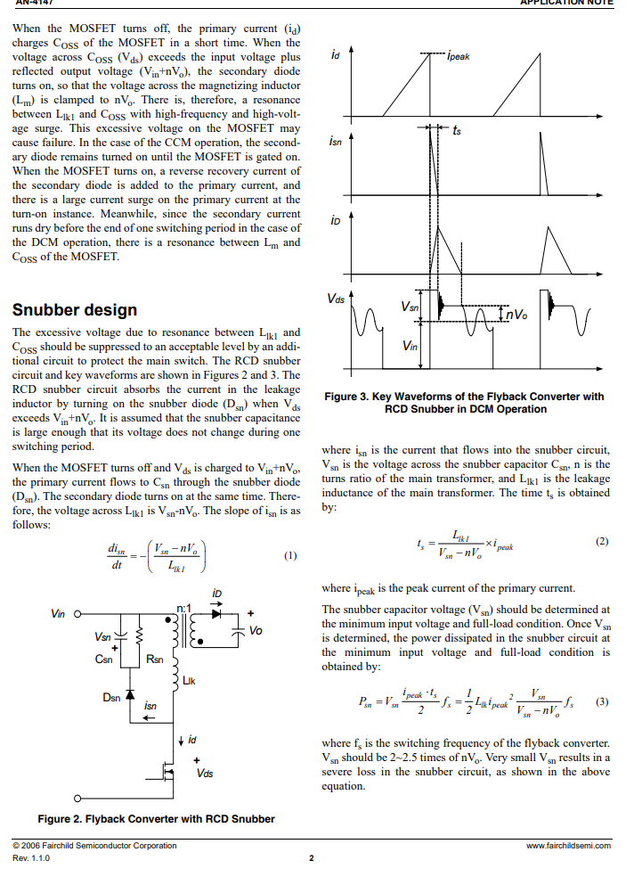
Vsn | 140.00
Lleak | 0.00
Ipeak | 7.00
Vo | 16.00
fs | 44000.00
Psn | 3.01
Rsn | 6519.7959935

